Layout
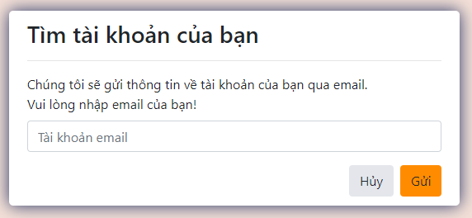
4.1 Đăng nhập
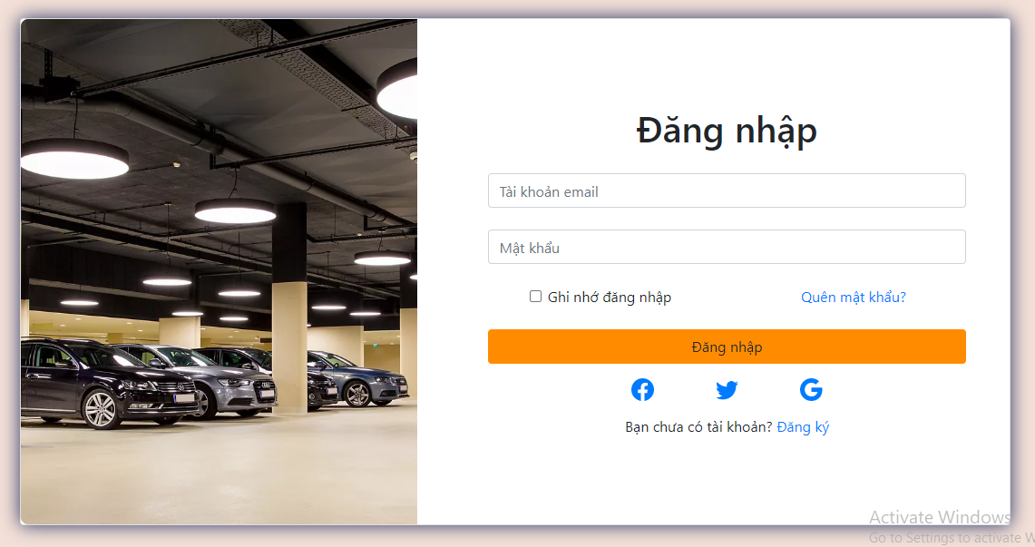

Other. Quên mật khẩu

Data_DB_Forgot_Password
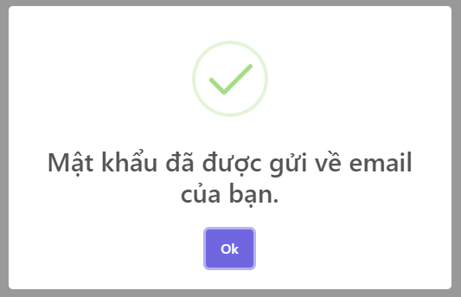
Input data

FUNC-4

 | email
 | abcdef@gmail.com

FUNC-5

 | email
 | hoang1998@gmail.com

Output data

FUNC-4

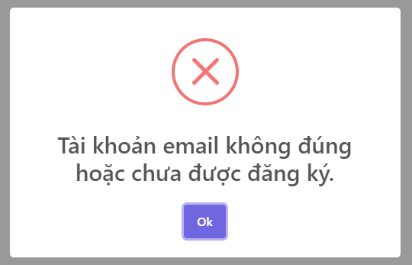

FUNC-5

